结论
x轴移动距离 | y轴移动距离 | 优坐率 | 座位数 | 示意图
7.2 | 3.1 | 1.000 | 36 | 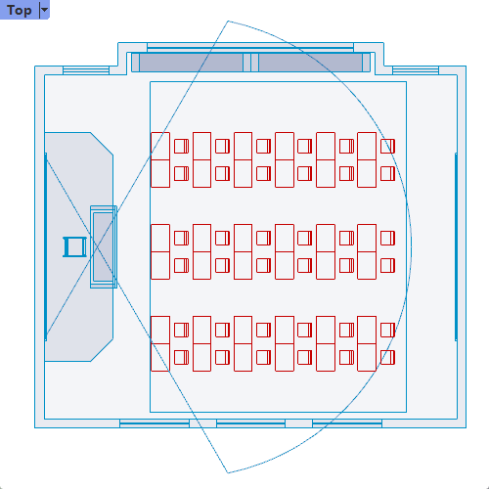
6.2 | 2.4 | 0.952 | 42 | 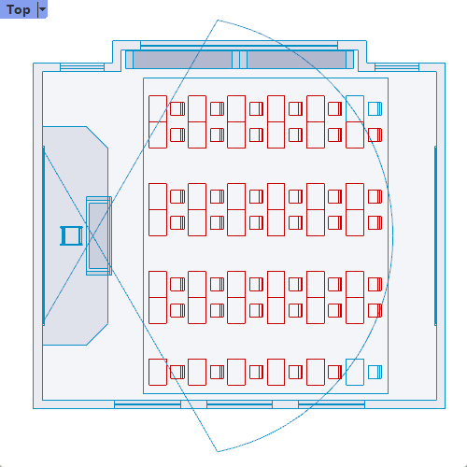
2.7 | 7.4 | 0.951 | 41 | 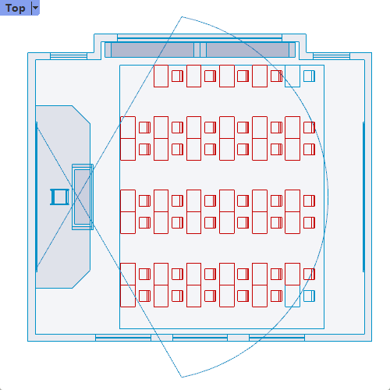
3.2 | 6.3 | 0.929 | 42 | 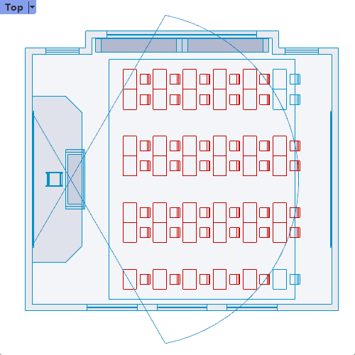
1.7 | 7.9 | 0.927 | 41 | 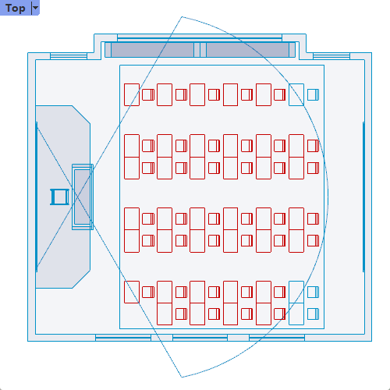
3.6 | 6 | 0.913 | 46 | 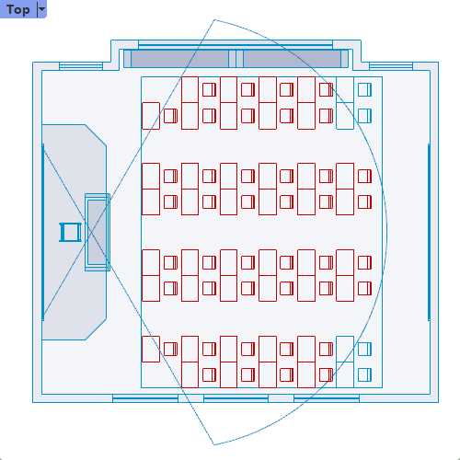
3.1 | 7.5 | 0.881 | 42 | 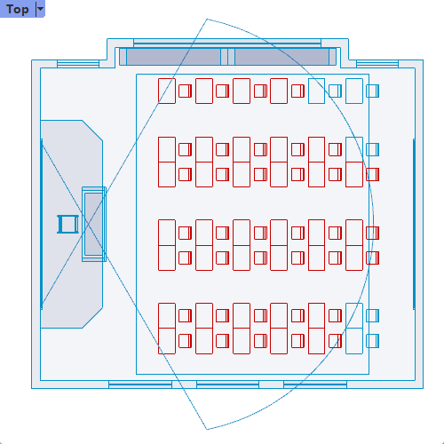
1.4 | 4 | 0.875 | 48 | 